マクロチェック結果
EN3430PAコンパイルする時に コンパイルに含まれたマクロ情報は
ALL.hwp というファイルに集まっている
以下の内容は ALL.hwp から抜粋されたEN3430PAのすべて情報です。
（EN3461PAのApp.motはEN3430PAのApp.motとして作成したので、EN3430PAを検索しています）

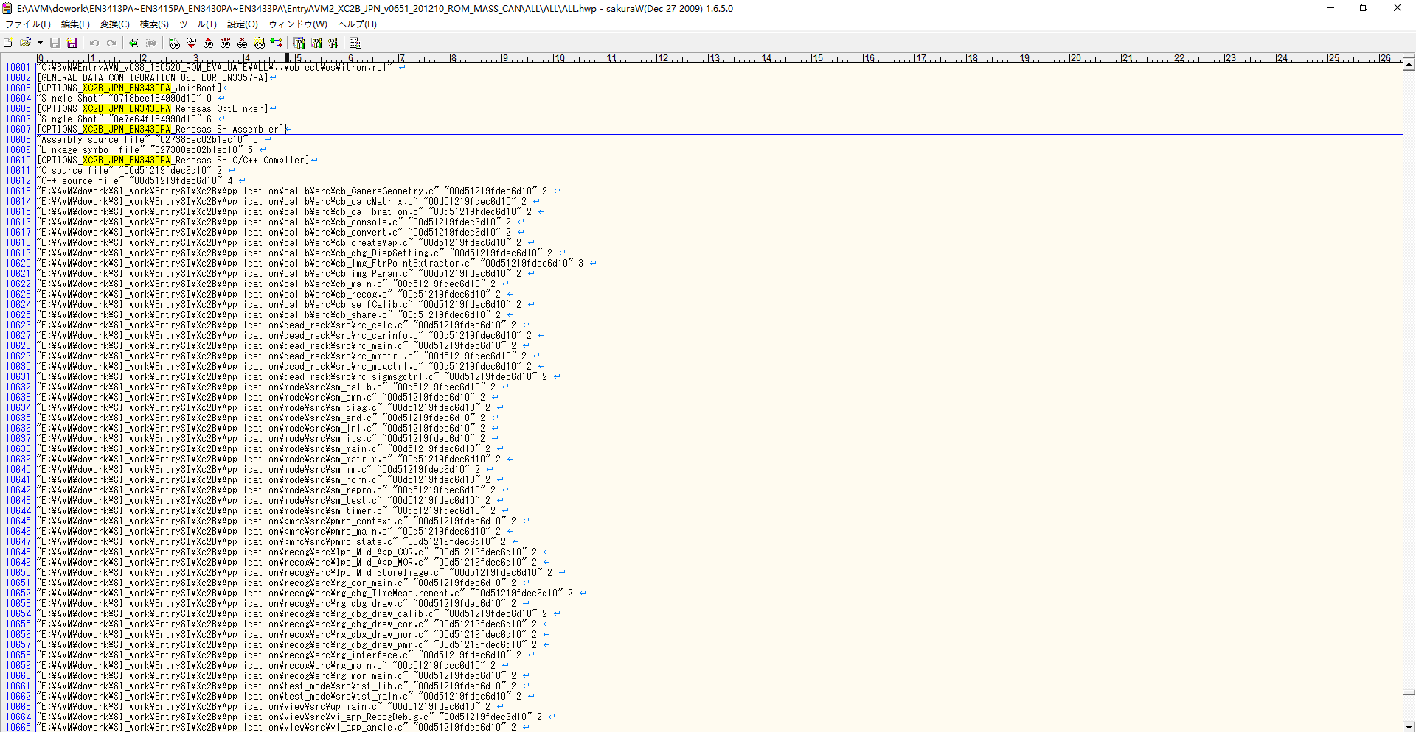

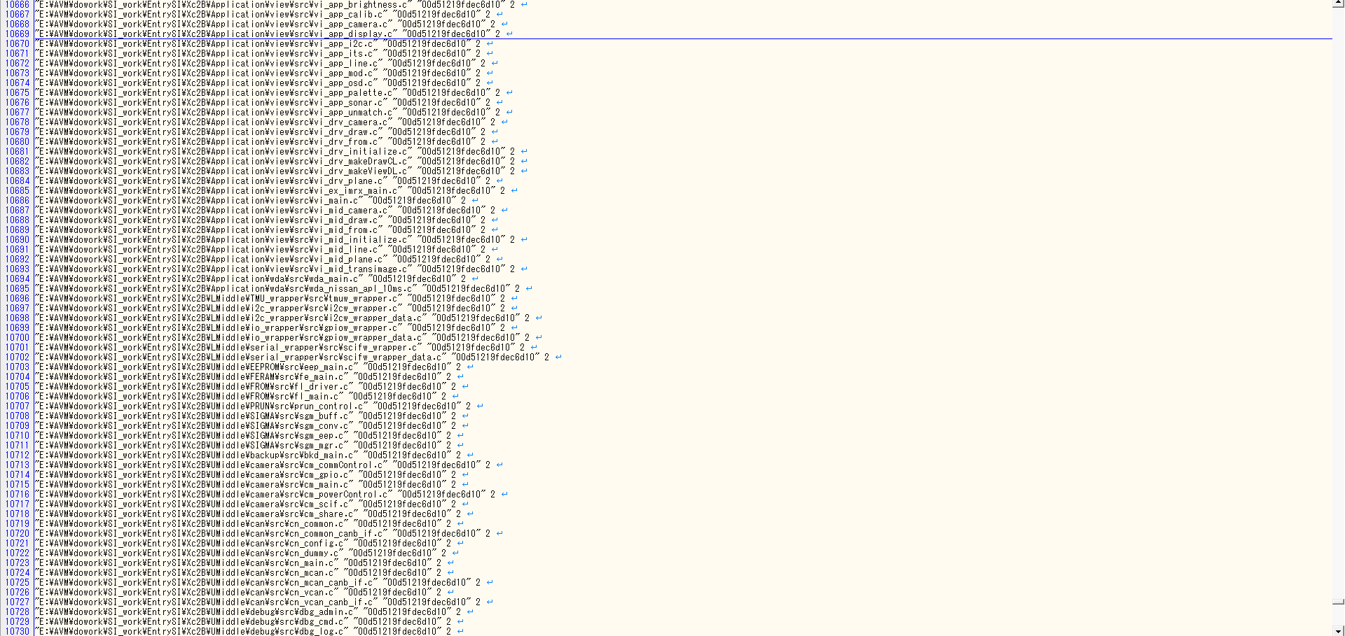

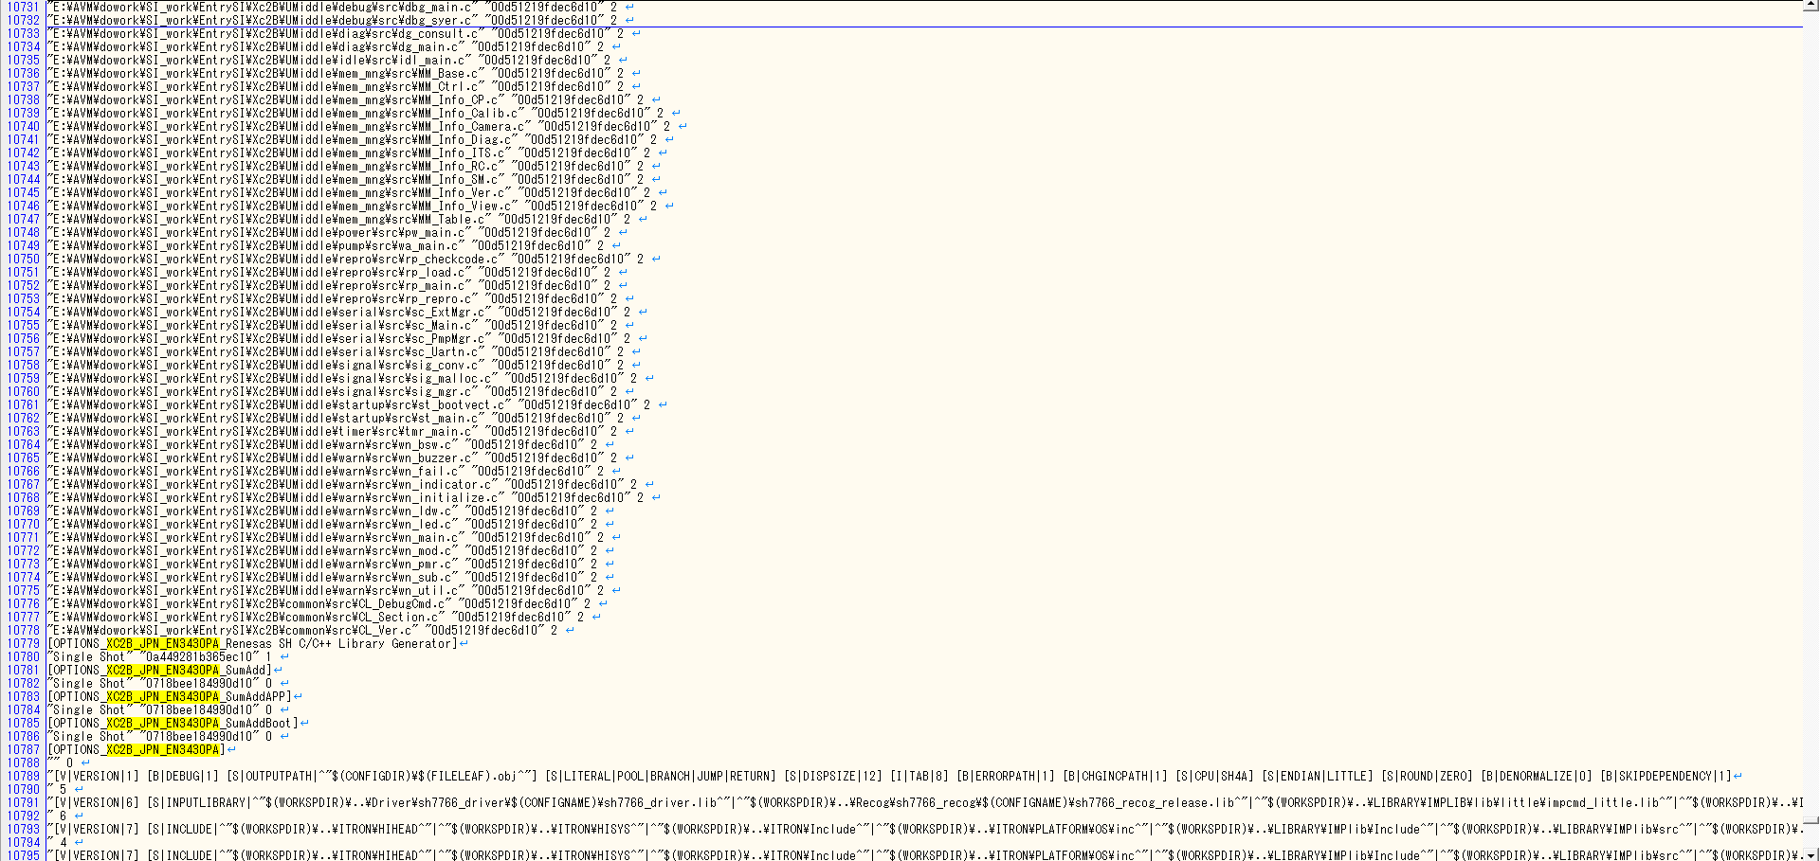

この行にマクロ情報が記載されている。
マクロ情報の部分を抜粋する。

HEWプロジェクト(ALL)

HEWプロジェクト(sh7766_recog)

HEWプロジェクト(BootLoader)

HEWプロジェクト(sh7766_driver)

比較結果
一致
 | HEWプロジェクト | マクロ定義 | 担当 | XC2B_JPN | 設定条件 | 備考
 |  |  |  | EN3461PA
HEWプロジェクト | ALL | CPU_SH7766=1 |  | ○ | -
(ALL) |  | MULTI_TASK=1 |  | ○ | -
 |  | VVIN_VIN_USE |  | ○ | -
 |  | NTSC_DU=1 |  | ○ | -
 |  | ONLY_LANE=1 |  | ○ | -
 |  | CANGEN5TH |  | ○ | CAN5・6世代
 |  | ENABLE_CALIBHEIGHT |  | - | キャリブ高さ対応あり | EntryIPA/EntryAVMの機種のみ 下記により判断 EntryIPA：あり EntryAVM：両方存在の車種があり。 EntryAVMだけの車種一部あり。諸元情報(BasicInfo)により
 |  | ENABLE_2B1 |  | ○ | - | これから 全部車種にあるべきです。 理由：ベースが古いバージョンであれば、新コンフィグレーション作成までにいろいろ機能が追加されましたが、部分関連の機能がずべて新機種が有効可能性が高いので、新しいコンフィグレーション作成するとき、確認してください。
 |  | CALIB_PARAM_P32S_EUR_UK |  | - | EUR(UK)工場で生産されると有り
 |  | B02E_NEUTRAL_CONTACT |  | - | Nレンジ判定の有りの場合
 |  | METER_DOPNAVI_DISPLAY |  | -
 |  | BR24T64 |  | ○ | Entry2 | EEPROMサイズ変更
 |  | ENTRYAVM2 |  | ○ | Entry2
 |  | CANGENC1A |  | - | CAN6世代
 |  | MOD_ONOFF_4CB |  | - | 「メータへのCANID（AVM送信）」の項目がありの場合 CANID=4CBの場合は 設定する。 | 「メータへのCANID（AVM送信）」の項目がない場合 設定しない
一致
 |  | SIDE_VIEW_FIRST |  | - | 顧客からサイドビュー画面表示優先の指示があった場合に対応する
 |  | CB_FPE_MIZUSHIMA_FACTORY |  | ○ | 日産水島工場向けの車種
HEWプロジェクト | sh7766_driver | CPU_SH7766=1 |  | ○ | -
(sh7766_driver) |  | VVIN_VIN_USE=1 |  | ○ | -
 |  | CANGEN5TH |  | ○ | CAN5・6世代
 |  | ENABLE_CALIBHEIGHT |  | - | キャリブ高さ対応あり
 |  | BR24T64 |  | ○ | Entry2 | EEPROMサイズ変更
一致
 |  | ENTRYAVM2 |  | ○ | Entry2
 |  | CANGENC1A |  | - | CAN6世代
HEWプロジェクト | sh7766_recog | CPU_SH7766=1 |  | ○ | -
一致
(sh7766_recog) |  | MULTI_TASK=1 |  | ○ | -
HEWプロジェクト | BootLoader | CPU_SH7766=1 |  | ○ | -
(BootLoader) |  | SH7766_BOOT |  | ○ | -
 |  | BR24T64 |  | ○ | Entry2 | EEPROMサイズ変更
 |  | ENTRYAVM2 |  | ○ | Entry2

